AIO
🎯 MEDICAL SRS - COMMAND CENTER [lesson-database]
Today: | Wednesday, February 11, 2026
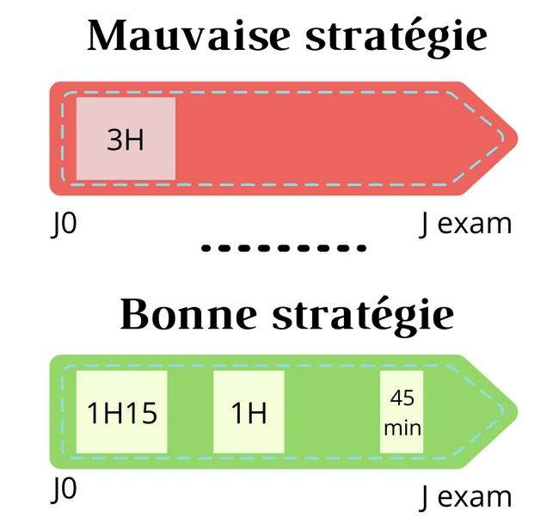
🔥 DUE TODAY |  | 📆 TOMORROW |  | 📈 THIS WEEK |  | ⏱️ TIME TODAY
179 |  | 1 |  | 1 |  | 9 hrs

📊 TODAY'S PROGRESS
Completed: | 0 |  | Remaining: | 179 |  | Progress: | 0%
Progress Bar:

🎓 MASTERY DISTRIBUTION |  |  |  |  | 📅 7-DAY WORKLOAD
Level | Count | % | Status |  | Day | Due | Load
0-1 (Weak) | 90 | 99% | 🔴 Needs Work
2-3 (Learning) | 0 | 0% | 🟡 Building |  | Thu 02/12 | 1 | 🟢 Light
4-5 (Strong) | 0 | 0% | 🟢 Good
6-7 (Mastered) | 0 | 0% | ✅ Excellent |  | Sat 02/14 | 0 | 🟢 Light
 |  |  |  |  | Sun 02/15 | 0 | 🟢 Light
🚨 OVERDUE BY SEVERITY
Severity | Count | Days | Action |  | Subject | Total | Due
🔴 Critical | 89 | 10+ days | ⚠️ URGENT! |  | Tramatologie | 19 | 18
🟠 High | 0 | 5-9 days | Priority |  | Pédiatrie | 0 | 0
🟡 Medium | 0 | 2-4 days | Soon |  | Cardio | 0 | 0
🟢 Today | 0 | 0 days | Study Now |  | Neuro | 0 | 0

⚡ QUICK ACTIONS
→ Go to "lesson-database" sheet to study & update
→ Filter by Status: "⚡ STUDY NOW" to see due lessons
→ After studying: Update Last Review (Ctrl+;) & Mastery level
→ Calendar syncs automatically every hour

